Facture
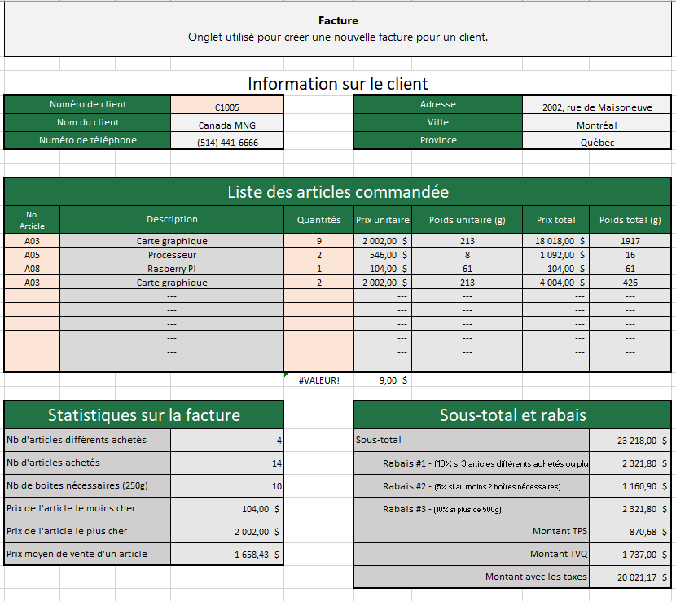

Graphiques
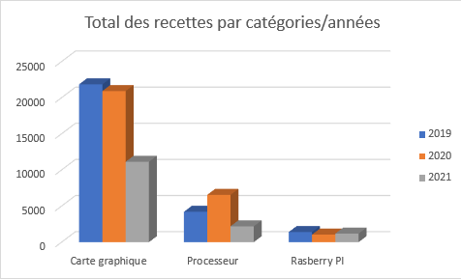
Graphiques Quelques graphiques portants sur les données des historiques des achats d'articles

 | Catégorie
Année | Carte graphique | Processeur | Rasberry PI | Total
2019 | 21,843.80 $ | 4,202.00 $ | 1,399.20 $ | 27,445.00 $
2020 | 20,915.40 $ | 6,545.00 $ | 1,049.40 $ | 28,509.80 $
2021 | 11,123.20 $ | 2,193.40 $ | 1,188.00 $ | 14,504.60 $
Total | 53,882.40 $ | 12,940.40 $ | 3,636.60 $ | 70,459.40 $
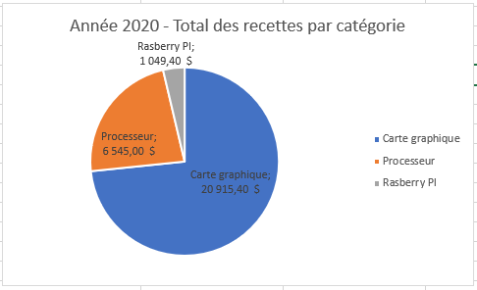
Année 2020 - Total des recettes par catégorie

Rasberry PI - Répartition des recettes par années
 | 2019 | 2020 | 2021
1,399.20 $ | 2019 | 1,399.20 $ | 1
1,049.40 $ | 2020 | 1,049.40 $
1,188.00 $ | 2021 | 1,188.00 $
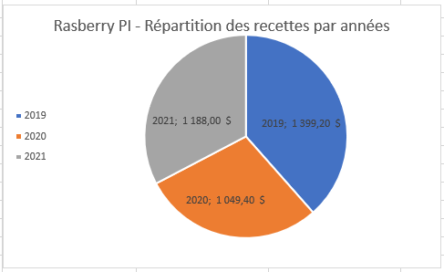

Total des recettes par catégories/années

TableauxCroisésDynamiques
Tableaux croisés dynamiques Quelques données sous forme de tableaux croisés dynamiques sur les données des historiques des achats d'articles

Tableau #1

Tableau #2
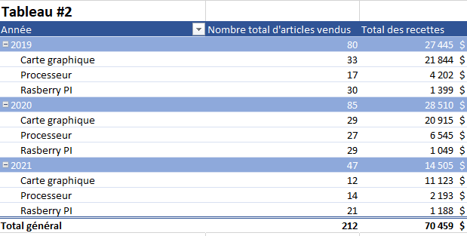

Tableau #3

